关系图
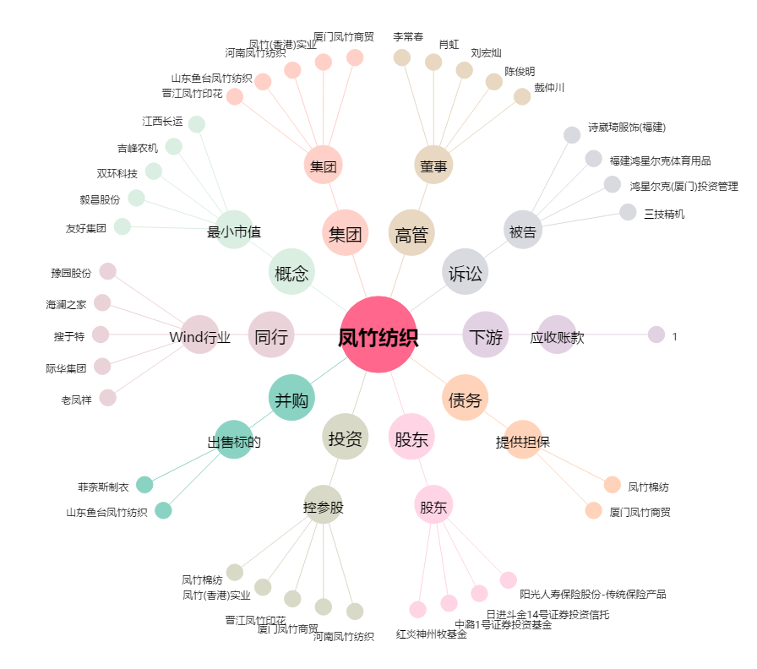
凤竹纺织[600493.SH] - 关系概览图

